상품제안서
보랄 더 셰프 보온 티포트 1.8L | 상품코드: S38215

 |  |  |  |  |  |  | 02-713-8555 | www.synergygift.co.kr
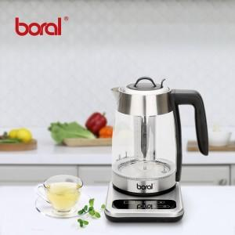

【상세/제작정보】

【인쇄/포장옵션】 | 레이저, 스티커 / 포장지포장

【공급단가】 | 수량 | 20~ | 50~ | 100~ | 300~ | 500~
*VAT별도 | 단가 | 38,640원 | 38,050원 | 37,150원 | 35,670원 | 34,180원

【상품 URL】 | https://synergygift.co.kr:443/src/goods_detail.php?gdno=38215

